关系图
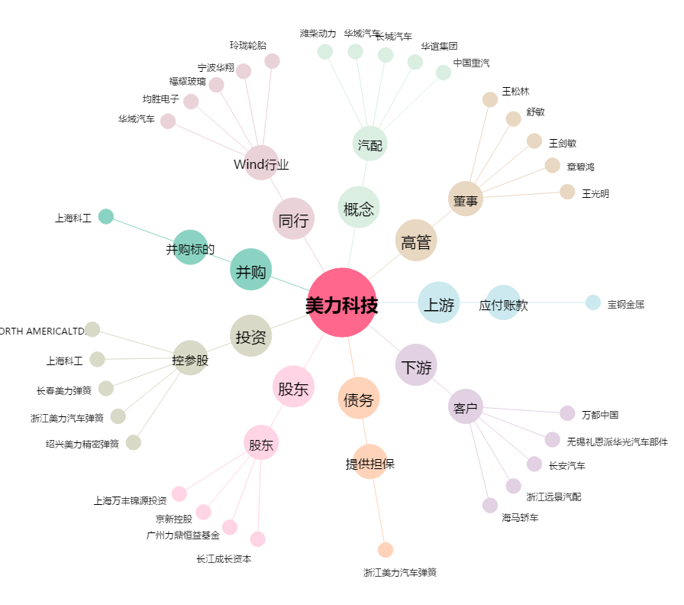
美力科技[300611.SZ] - 关系概览图

